ログイン
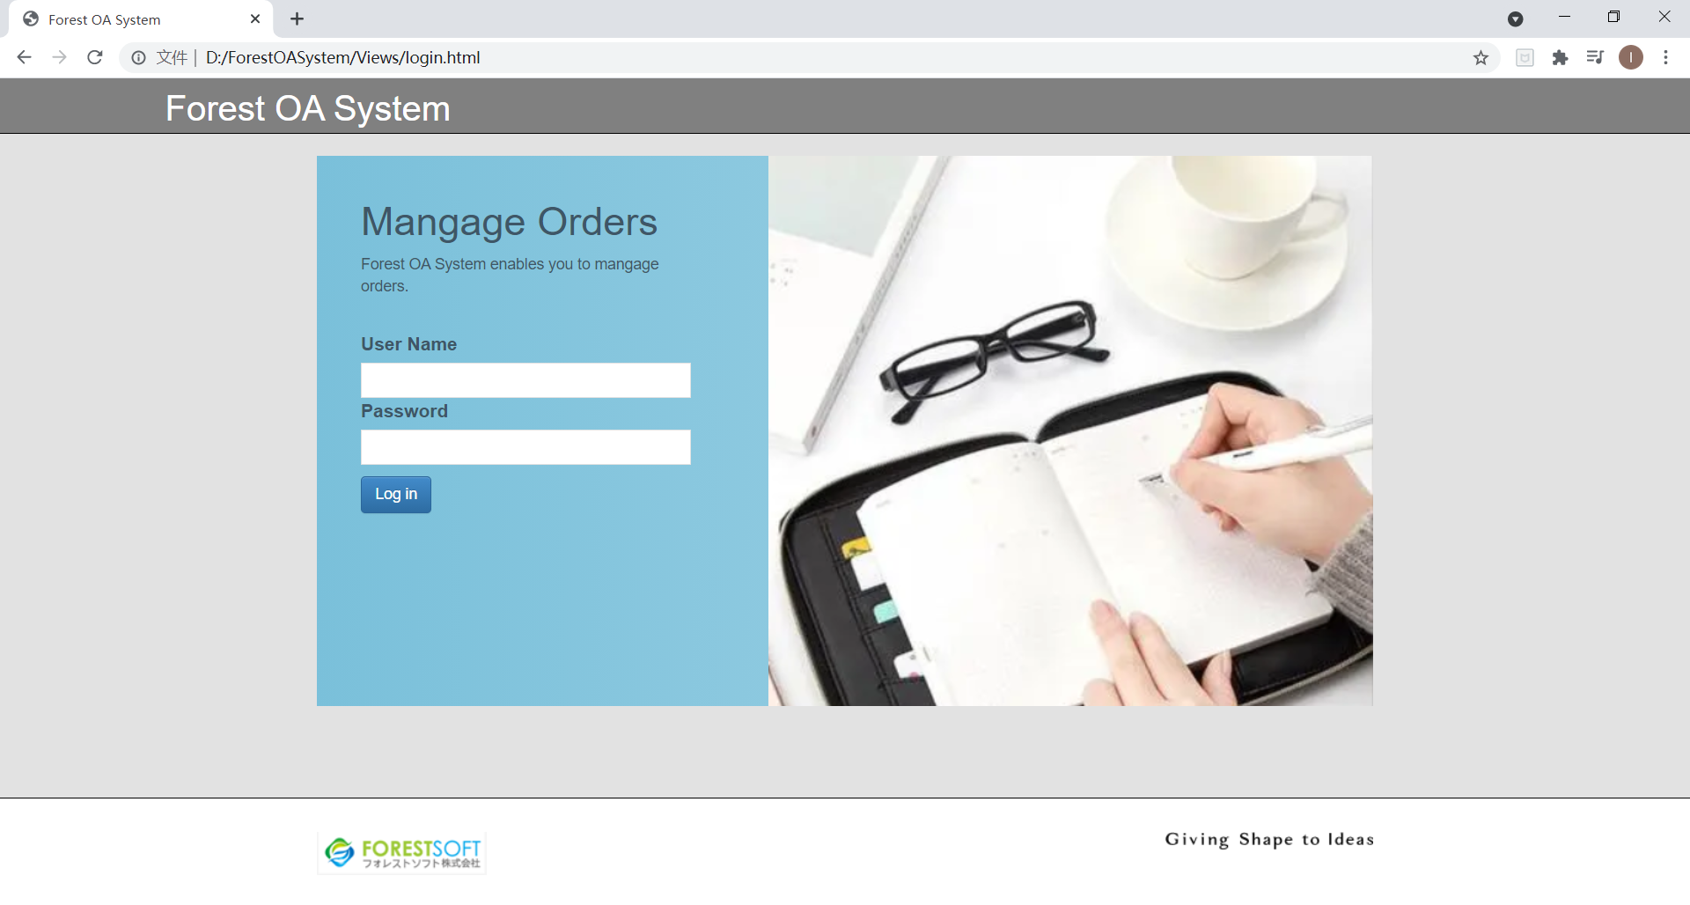
・ログイン画面

社員マスター
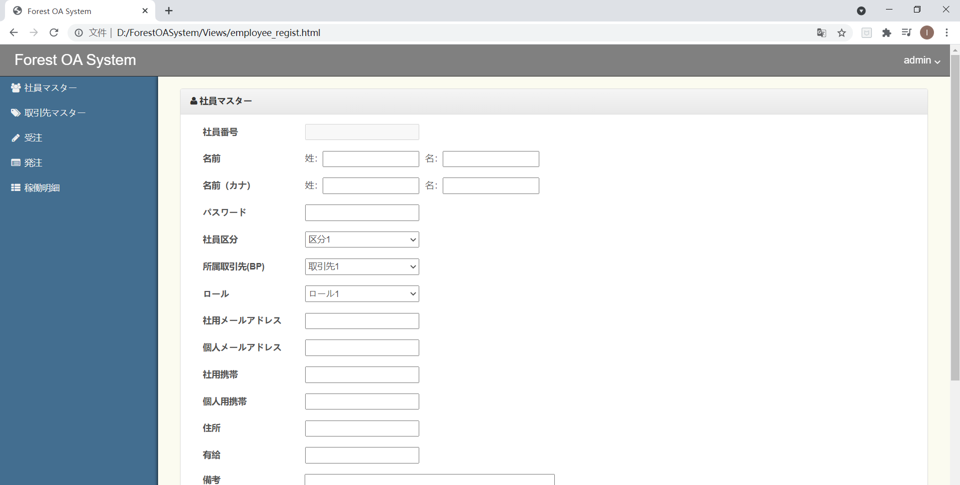
・社員マスター画面
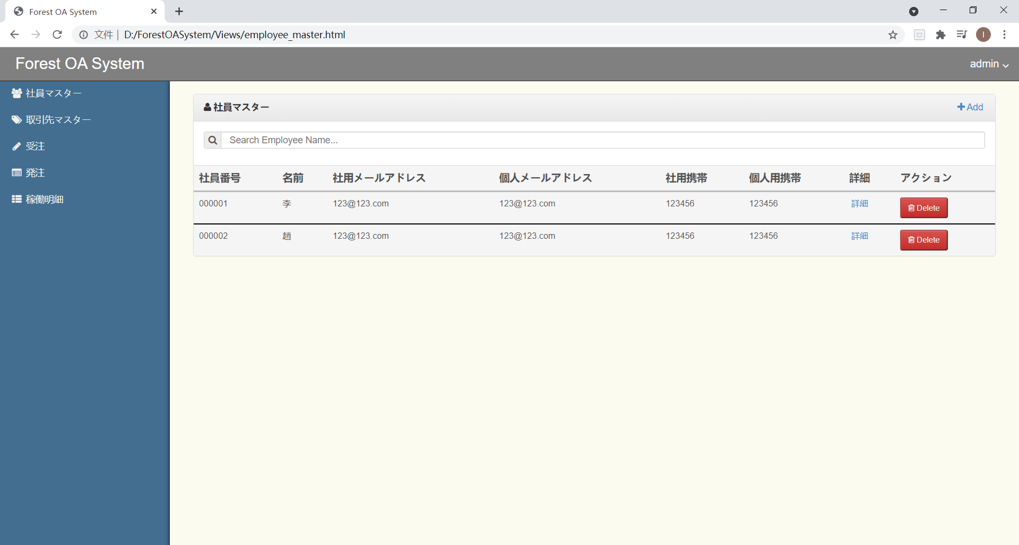

・社員マスター登録画面

取引マスター
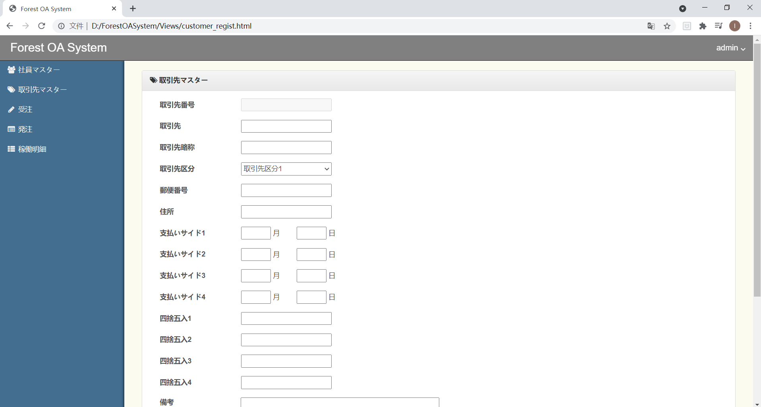
・取引マスター画面
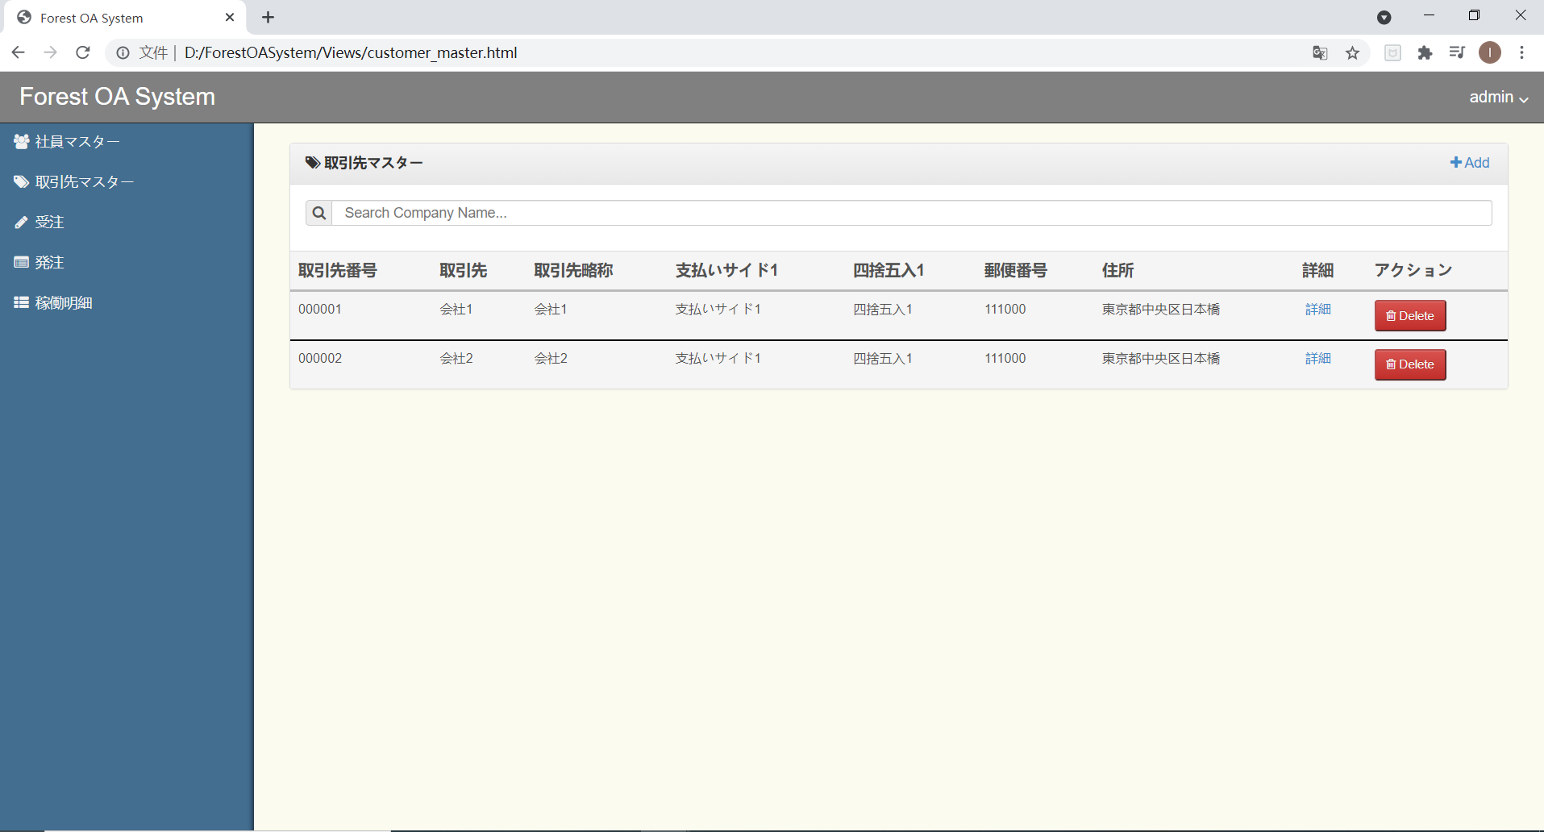

・取引マスター登録画面

受注
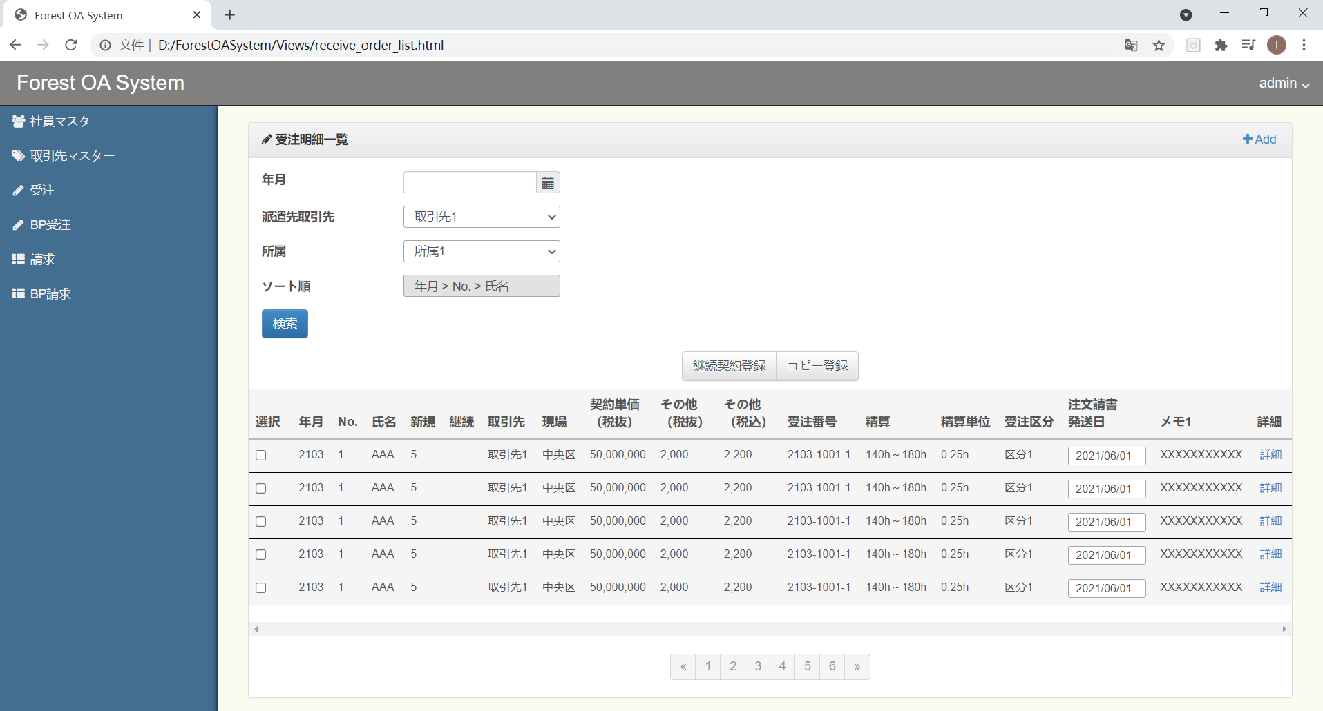
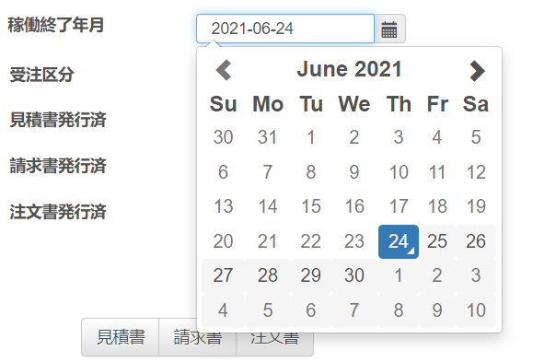
・受注一覧画面
 | ※カレンダーレイアウト、全画面が同じ

・受注登録画面 | ※社員登録ダイアログ、全画面が同じ

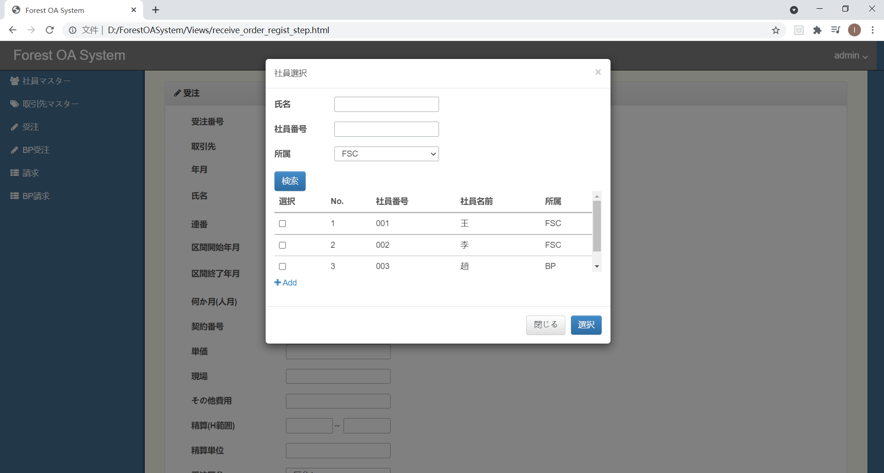

押下すると、社員登録画面へ遷移

BP受注

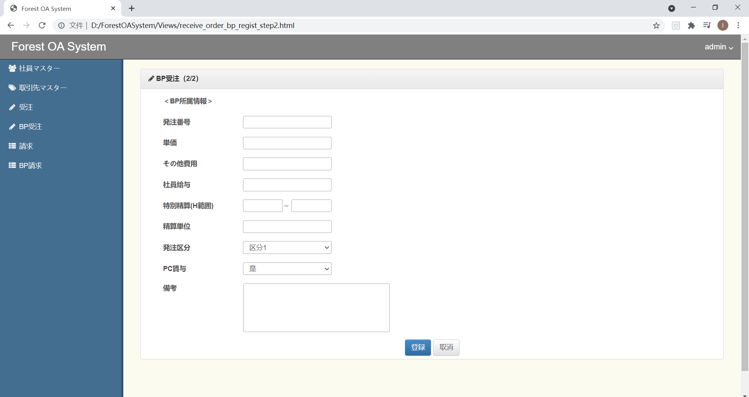
・BP受注一覧画面
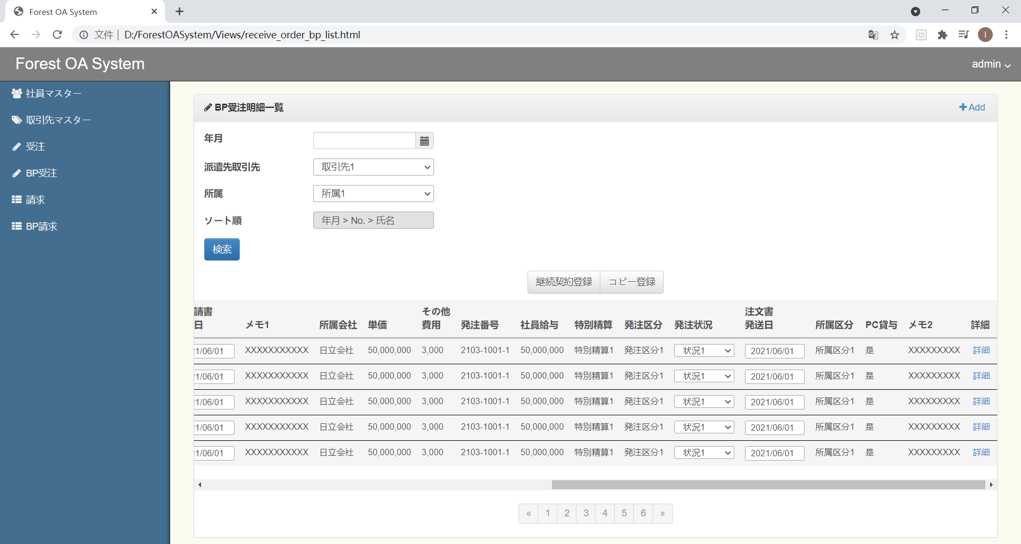

・BP受注登録画面

請求
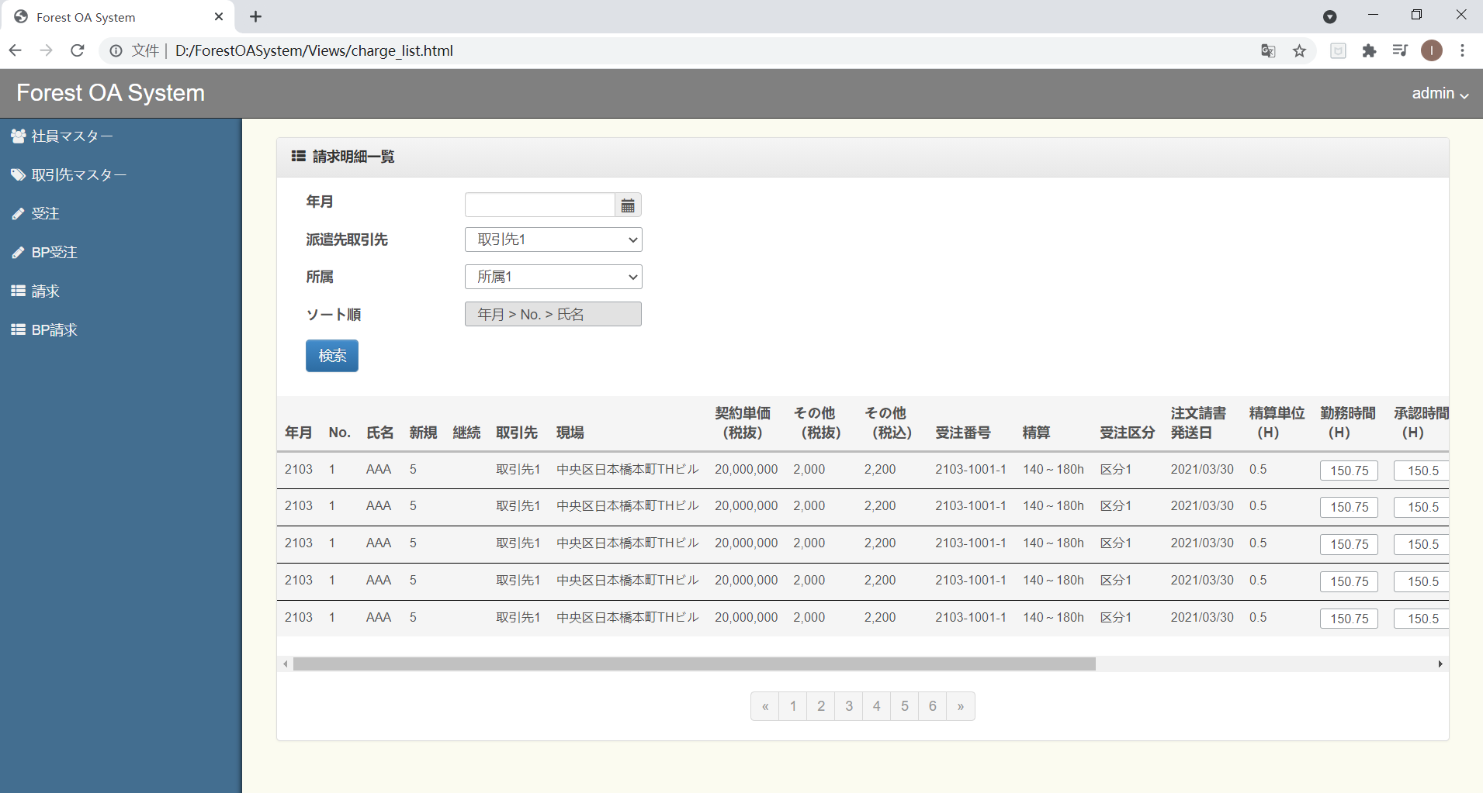
・請求明細一覧画面

BP請求
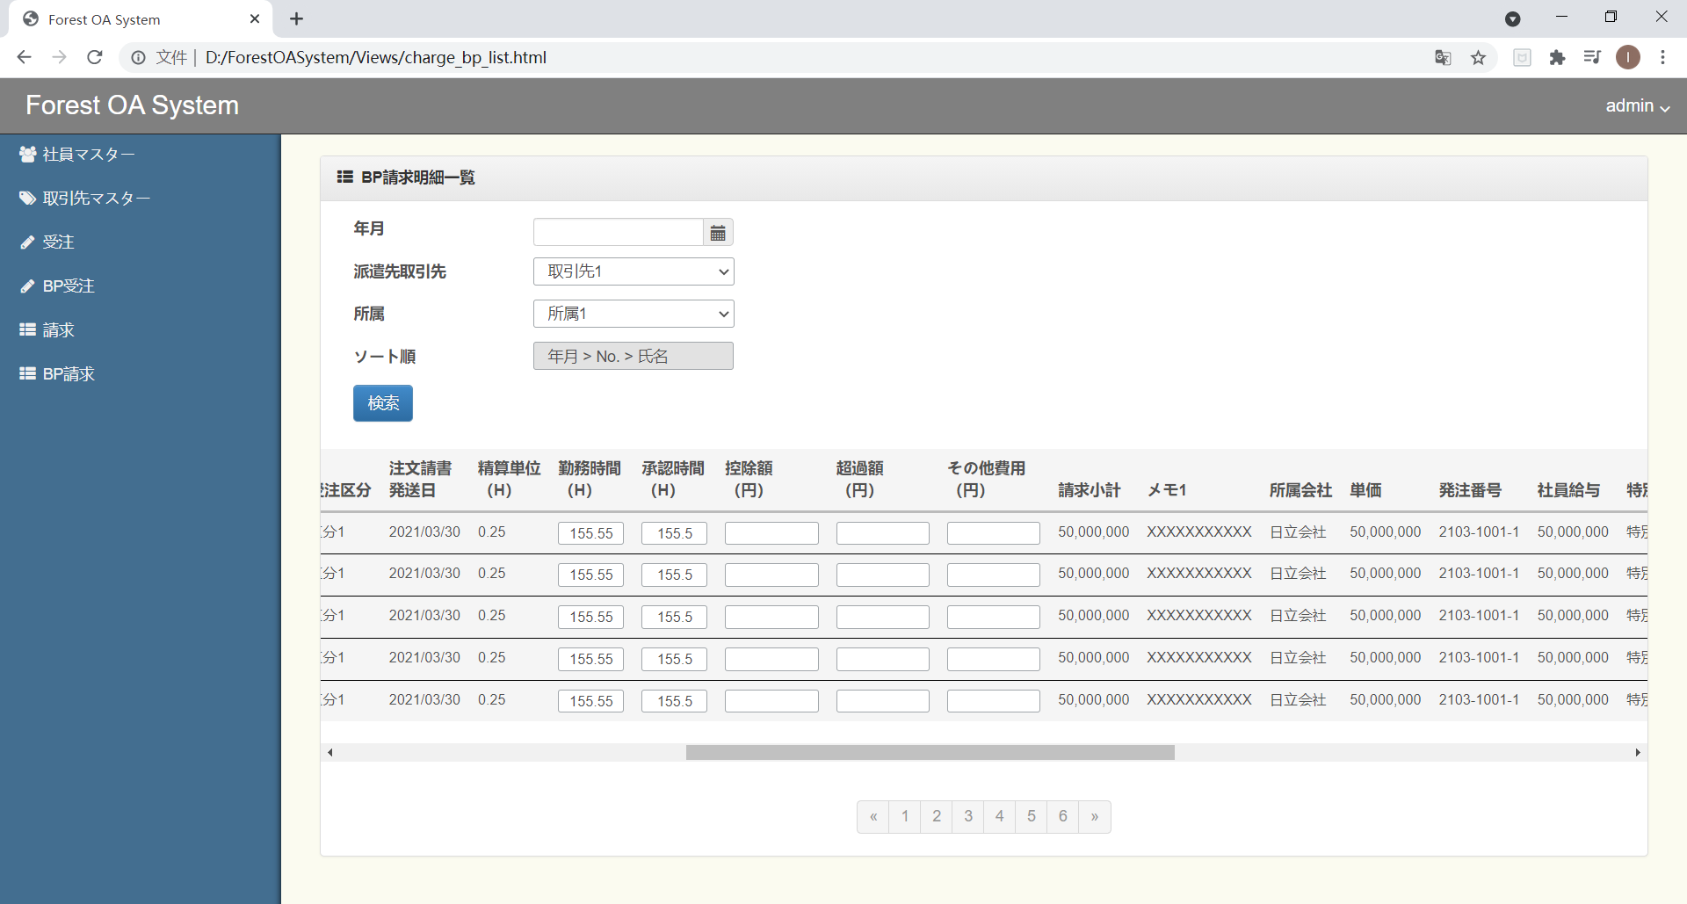
・BP請求明細一覧画面

